ジョブコード
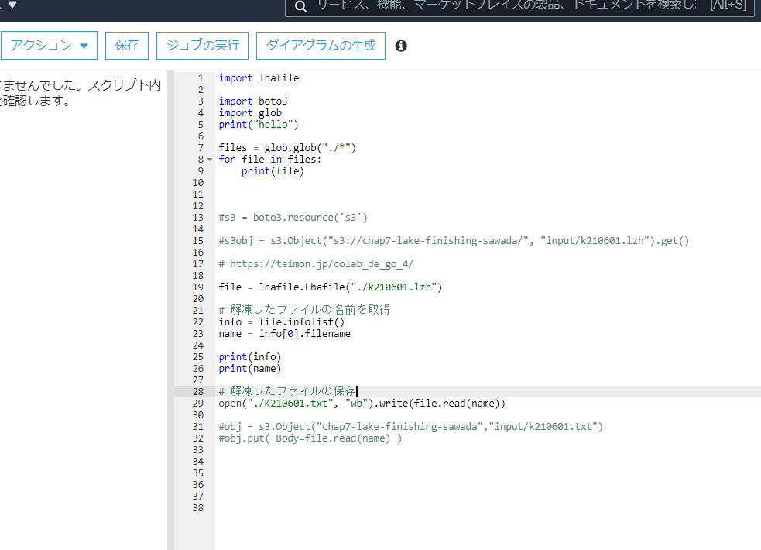
import lhafile

import boto3
import glob
print("hello")

files = glob.glob("./*")
for file in files:
print(file)

#s3 = boto3.resource('s3')

#s3obj = s3.Object("s3://chap7-lake-finishing-sawada/", "input/k210601.lzh").get()

# https://teimon.jp/colab_de_go_4/

file = lhafile.Lhafile("./k210601.lzh")

# 解凍したファイルの名前を取得
info = file.infolist()
name = info[0].filename

print(info)
print(name)

# 解凍したファイルの保存
open("./K210601.txt", "wb").write(file.read(name))

#obj = s3.Object("chap7-lake-finishing-sawada","input/k210601.txt")
#obj.put( Body=file.read(name) )

ジョブ設定
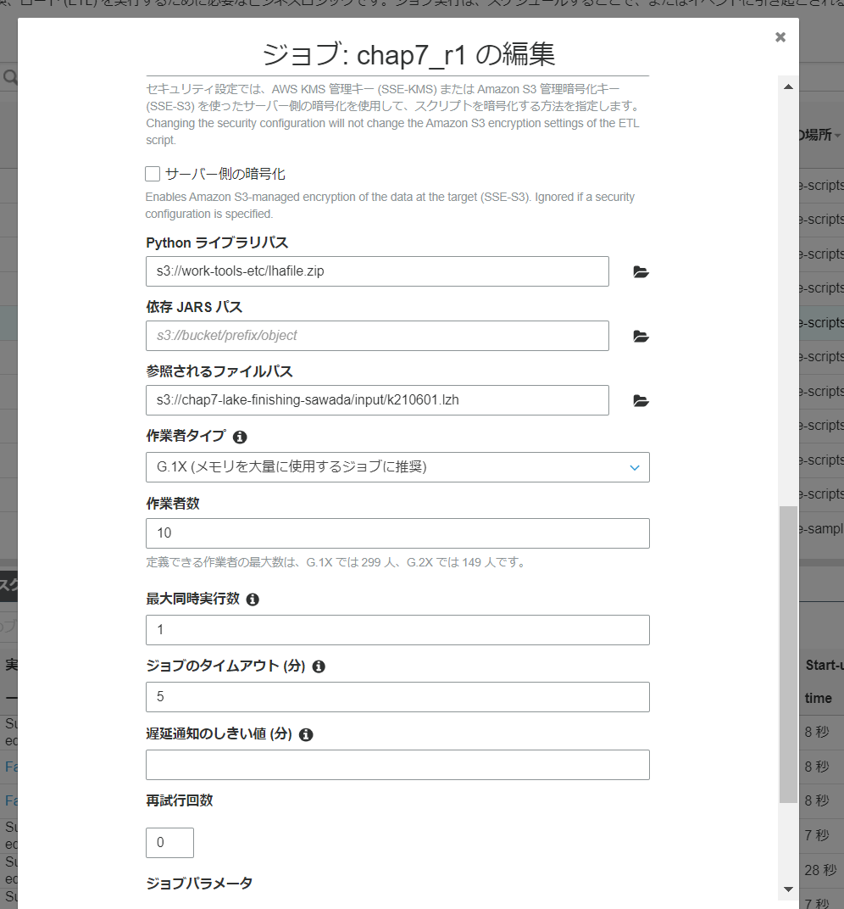

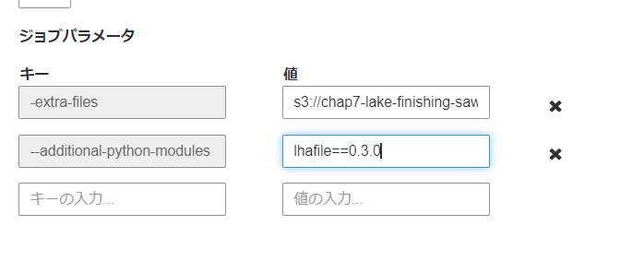

結果例
